Vista Usuario
1


Nombre de Colaborador
Puesto
área

Incidencias de Nómina

Solicitud de Permisos

Solicitud de Vacaciones

ID
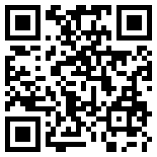

Nombre de Colaborador

Puesto

Antigüedad

